resultaten overzicht
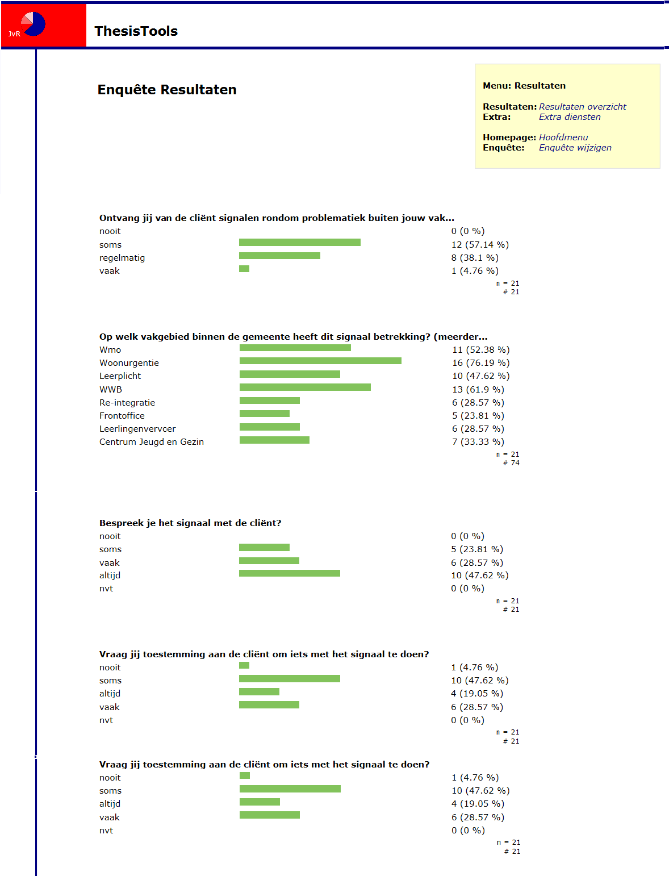

Ontvang jij van de cliënt signalen rondom problematiek buiten jouw vakgebied maar wel op het vakgebied van een collega?

Op welk vakgebied binnen de gemeente heeft dit signaal betrekking? (meerdere antwoorden mogelijk

Als de cliënt het probleem niet zelf kan oplossen en jij ziet wel mogelijkheden binnen de gemeente, wat doe jij dan?

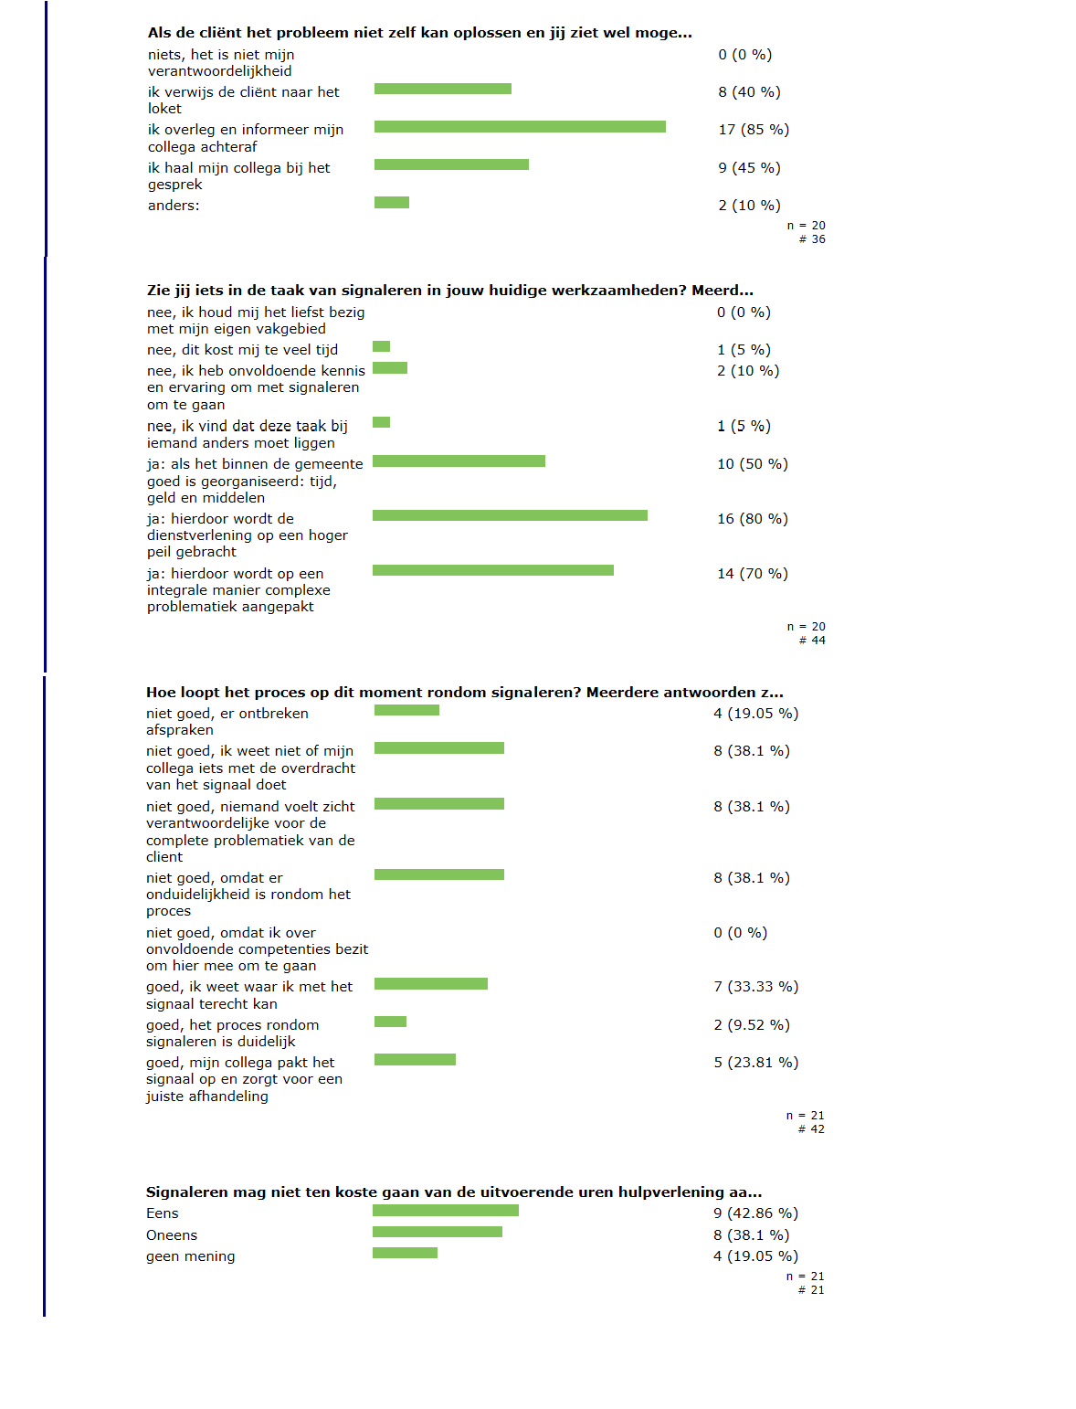

Zie jij iets in de taak van signaleren in jouw huidige werkzaamheden? Meerdere antwoorden zijn mogelijk.

Hoe loopt het proces op dit moment rondom signaleren? Meerdere antwoorden zijn mogelijk.

Signaleren mag niet ten koste gaan van de uitvoerende uren hulpverlening aan de cliënten.

Door de toenemende decentralisatie van overheidstaken naar de gemeente wordt signaleren nog belangrijker.

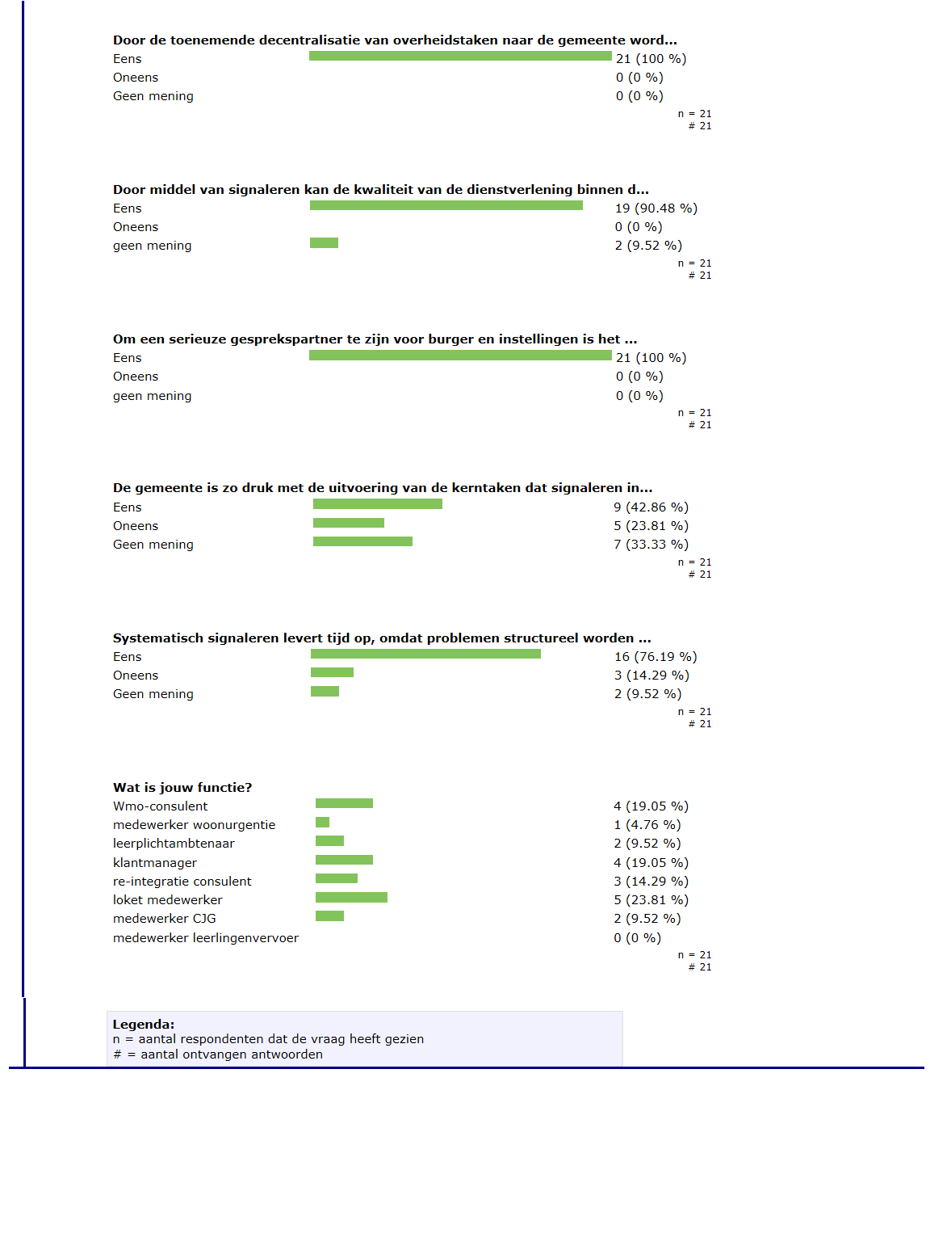

Door middel van signaleren kan de kwaliteit van de dienstverlening binnen de gemeente Nijkerk worden verbeterd.

Om een serieuze gesprekspartner te zijn voor burger en instellingen is het noodzakelijk dat de gemeente haar signaleringstaak goed vormgeeft.

De gemeente is zo druk met de uitvoering van de kerntaken dat signaleren in de verdrukking komt.

Systematisch signaleren levert tijd op, omdat problemen structureel worden aangepakt.

